Hoja1
2024-01-20

LA PAZ 28 - HAEDO 4460-2005
BUENOS AIRES luquearti@gmail.com
____________________________________________________________________________________
"TENDEDEROS RODANTES”
“Hierro PINTADO”
“PLEGABLES”
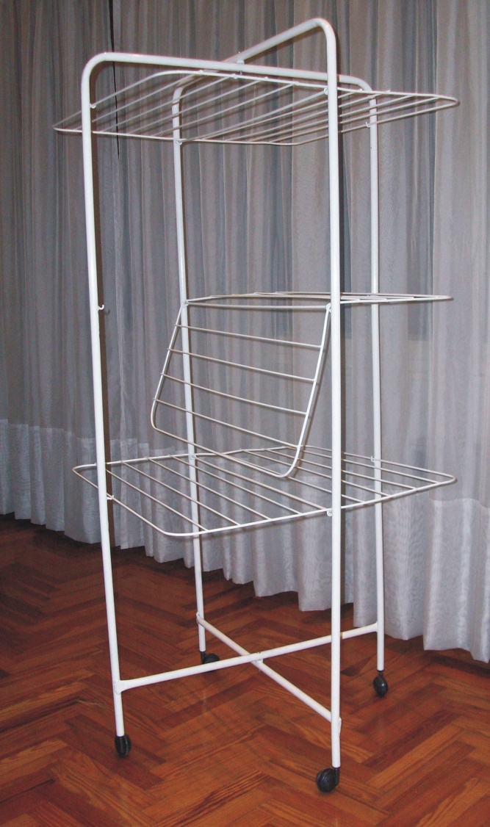
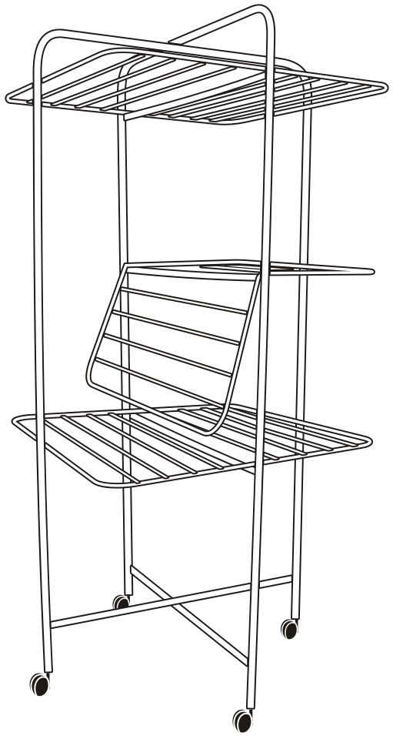

COD. | DESCRIPCION | PRECIO
TER-11 | Tender RODANTE Chico (1,10x0,65x0,65) | **********
TER-10 | Tender RODANTE Grande (1,42x0,65x0,65) | 17516.63

M

